エリア表
#REF! | chiyoda_akihabara.xlsx
 |  |  |  | 合計部数 | 10000部
 | 市区町村名 | 町丁目名 | 世帯数 | 配布予定数 | 備考
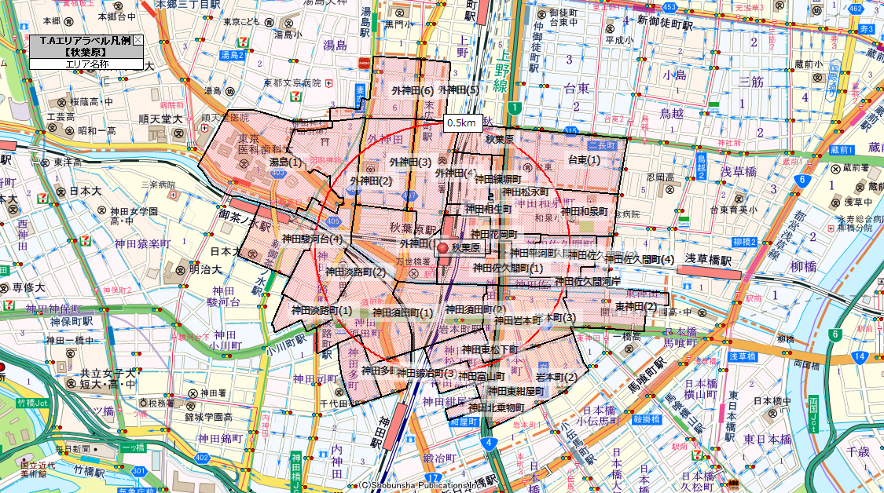
 | 千代田区 | 神田駿河台(4) | 42 | 50
 | 千代田区 | 神田多町(2) | 671 | 500
 | 千代田区 | 神田淡路町(1) | 115 | 150
 | 千代田区 | 神田淡路町(2) | 538 | 200
 | 千代田区 | 神田須田町(1) | 719 | 550
 | 千代田区 | 神田須田町(2) | 425 | 300
 | 千代田区 | 外神田(1) | 134 | 200
 | 千代田区 | 外神田(2) | 711 | 500
 | 千代田区 | 外神田(3) | 344 | 400
 | 千代田区 | 外神田(4) | 545 | 350
 | 千代田区 | 外神田(5) | 177 | 150
 | 千代田区 | 外神田(6) | 545 | 500
 | 千代田区 | 神田鍛冶町(3) | 62 | 150
 | 千代田区 | 神田北乗物町 | 34 | 50
 | 千代田区 | 神田富山町 | 99 | 100
 | 千代田区 | 岩本町(2) | 1,427 | 1,400
 | 千代田区 | 岩本町(3) | 527 | 700
 | 千代田区 | 神田東松下町 | 527 | 200
 | 千代田区 | 神田東紺屋町 | 48 | 50
 | 千代田区 | 神田岩本町 | 37 | 50
 | 千代田区 | 東神田(2) | 747 | 700
 | 千代田区 | 神田和泉町 | 418 | 350
 | 千代田区 | 神田佐久間町(1) | 19 | 100
 | 千代田区 | 神田佐久間町(2) | 72 | 100
 | 千代田区 | 神田佐久間町(3) | 545 | 300
 | 千代田区 | 神田佐久間町(4) | 355 | 200
 | 千代田区 | 神田平河町 | 5 | 0
 | 千代田区 | 神田松永町 | 29 | 100
 | 千代田区 | 神田花岡町 | 0 | 0
 | 千代田区 | 神田佐久間河岸 | 70 | 50
 | 千代田区 | 神田練塀町 | 204 | 50
 | 千代田区 | 神田相生町 | 0 | 0
 | 文京区 | 湯島(1) | 560 | 500
 | 台東区 | 台東(1) | 1,397 | 1,000
 | 台東区 | 秋葉原 | 49 | 0
 |  |  | 12,197 | 10,000

